Hoja4
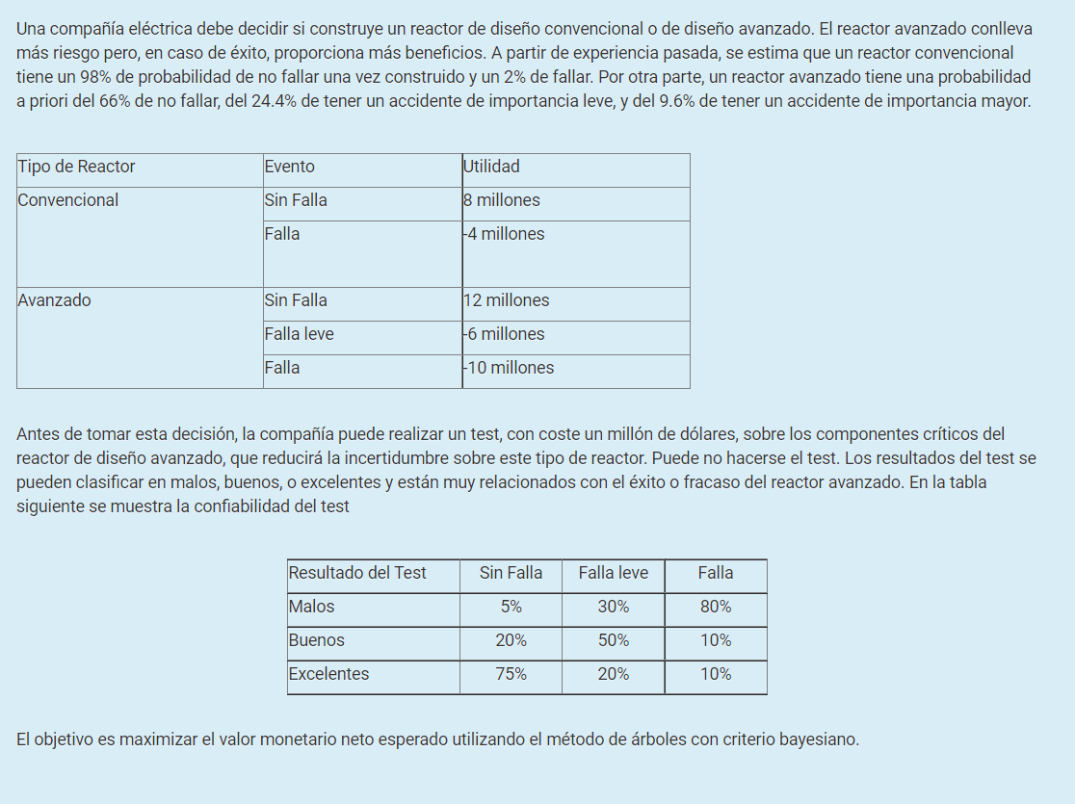

Reactor convencional |  |  |  | Reactor avanzado

 | No falla | Falla |  | No falla | Leve | Falla
Prob. A Priori | 0.98 | 0.02 | Prob. A Priori | 0.66 | 0.244 | 0.096

 |  |  | Exactitud | No falla | Leve | Falla
 |  |  | Malo | 0.05 | 0.3 | 0.8
 |  |  | Bueno | 0.2 | 0.5 | 0.1
 |  |  | Excelente | 0.75 | 0.2 | 0.1

 |  |  | Resultados del Estudio | Prob. |  |  | TreePlan Student License |  |  |  |  | 0.98 |  |  |  |  |  | For Education Only
 |  |  | No falla | 0.18 |  |  |  |  |  |  |  | No falla
 |  |  | Leve | 0.26 |  |  |  |  |  |  |  |  |  |  |  |  |  | 8
 |  |  | Falla | 0.55 |  |  |  |  | convensional |  |  | 8 | 8

 |  |  |  |  |  |  |  |  | 0 | 7.76 |  | 0.02
 |  |  | Prob. A Posteriori |  |  |  |  |  |  |  |  | Falla
 |  |  | Conclusiones de los estudios | No falla | Leve | Falla |  |  |  |  |  |  |  |  |  |  |  | -4
 |  |  | Malo | 0.18 | 0.40 | 0.42 |  |  |  |  |  | -4 | -4
 |  |  | Bueno | 0.50 | 0.46 | 0.04
 |  |  | Excelente | 0.89 | 0.09 | 0.02 |  |  |  |  |  |  |  |  |  | 0.05
 |  |  |  |  |  |  |  |  |  |  |  |  |  |  |  | malo
 |  |  |  |  |  |  |  |  |  |  |  |  |  |  |  |  |  | 12
 |  |  |  |  |  |  |  |  |  |  |  |  |  |  |  | 0 | 12

 |  |  |  |  |  |  |  |  |  |  |  |  |  | 0.66 |  | 0.2
 | R/ la mejor opcion es comprar el reactor convencional dado que da un VME de 7,76 millones |  |  |  |  |  |  |  |  |  |  |  |  | No falla |  | bueno
 |  |  |  |  |  |  |  |  |  |  |  |  |  |  |  |  |  | 12
 |  |  |  |  |  |  |  |  |  |  |  |  |  | 12 | 12 | 0 | 12

 |  |  |  |  |  |  |  |  |  |  |  |  |  |  |  | 0.75
 |  |  |  |  |  |  |  |  |  |  |  |  |  |  |  | excelente
 |  |  |  |  |  |  |  |  |  |  |  |  |  |  |  |  |  | 12
 |  |  |  |  |  |  |  |  |  |  |  |  |  |  |  | 0 | 12

 |  |  |  |  |  |  |  |  |  |  |  |  |  |  |  | 0.3
 |  |  |  |  |  |  |  |  |  |  |  |  |  |  |  | malo
 |  |  |  |  |  |  |  |  |  |  |  |  |  |  |  |  |  | -6
 |  |  |  |  |  |  |  |  |  |  |  |  |  |  |  | 0 | -6
 |  |  |  |  |  |  |  | 1
 |  |  |  |  |  |  | 7.76 |  |  |  |  |  |  | 0.244 |  | 0.5
 |  |  |  |  |  |  |  |  |  |  |  | no hacer test |  | Leve |  | bueno
 |  |  |  |  |  |  |  |  |  |  |  |  |  |  |  |  |  | -6
 |  |  |  |  |  |  |  |  |  |  |  | 0 | 5.496 | -6 | -6 | 0 | -6

 |  |  |  |  |  |  |  |  |  |  |  |  |  |  |  | 0.2
 |  |  |  |  |  |  |  |  |  |  |  |  |  |  |  | excelente
 |  |  |  |  |  |  |  |  |  |  |  |  |  |  |  |  |  | -6
 |  |  |  |  |  |  |  |  |  |  |  |  |  |  |  | 0 | -6

 |  |  |  |  |  |  |  |  |  |  |  |  |  |  |  | 0.80
 |  |  |  |  |  |  |  |  |  |  |  |  |  |  |  | malo
 |  |  |  |  |  |  |  |  |  |  |  |  |  |  |  |  |  | -10
 |  |  |  |  |  |  |  |  |  |  |  |  |  |  |  | 0 | -10

 |  |  |  |  |  |  |  |  |  |  |  |  |  | 0.096 |  | 0.1
 |  |  |  |  |  |  |  |  |  |  |  |  |  | Falla |  | bueno
 |  |  |  |  |  |  |  |  |  |  |  |  |  |  |  |  |  | -10
 |  |  |  |  |  |  |  |  |  |  |  |  |  | -10 | -10 | 0 | -10

 |  |  |  |  |  |  |  |  |  |  |  |  |  |  |  | 0.1
 |  |  |  |  |  |  |  |  |  |  |  |  |  |  |  | excelente
 |  |  |  |  |  |  |  |  |  |  |  |  |  |  |  |  |  | -10
 |  |  |  |  |  |  |  |  | avanzado |  |  |  |  |  |  | 0 | -10
 |  |  |  |  |  |  |  |  |  |  | 1
 |  |  |  |  |  |  |  |  | 0 | 5.496 |  |  |  |  |  | 0.18
 |  |  |  |  |  |  |  |  |  |  |  |  |  |  |  | malo
 |  |  |  |  |  |  |  |  |  |  |  |  |  |  |  |  |  | 12
 |  |  |  |  |  |  |  |  |  |  |  |  |  |  |  | 0 | 12

 |  |  |  |  |  |  |  |  |  |  |  |  |  | 0.18 |  | 0.40
 |  |  |  |  |  |  |  |  |  |  |  |  |  | No falla |  | bueno
 |  |  |  |  |  |  |  |  |  |  |  |  |  |  |  |  |  | 12
 |  |  |  |  |  |  |  |  |  |  |  |  |  | 12 | 12 | 0 | 12

 |  |  |  |  |  |  |  |  |  |  |  |  |  |  |  | 0.42
 |  |  |  |  |  |  |  |  |  |  |  |  |  |  |  | excelente
 |  |  |  |  |  |  |  |  |  |  |  |  |  |  |  |  |  | 12
 |  |  |  |  |  |  |  |  |  |  |  |  |  |  |  | 0 | 12

 |  |  |  |  |  |  |  |  |  |  |  |  |  |  |  | 0.50
 |  |  |  |  |  |  |  |  |  |  |  |  |  |  |  | malo
 |  |  |  |  |  |  |  |  |  |  |  |  |  |  |  |  |  | -6
 |  |  |  |  |  |  |  |  |  |  |  |  |  |  |  | 0 | -6

 |  |  |  |  |  |  |  |  |  |  |  |  |  | 0.26 |  | 0.46
 |  |  |  |  |  |  |  |  |  |  |  | Hacer test |  | Leve |  | bueno
 |  |  |  |  |  |  |  |  |  |  |  |  |  |  |  |  |  | -6
 |  |  |  |  |  |  |  |  |  |  |  | 0 | -4.9196 | -6 | -6 | 0 | -6

 |  |  |  |  |  |  |  |  |  |  |  |  |  |  |  | 0.04
 |  |  |  |  |  |  |  |  |  |  |  |  |  |  |  | excelente
 |  |  |  |  |  |  |  |  |  |  |  |  |  |  |  |  |  | -6
 |  |  |  |  |  |  |  |  |  |  |  |  |  |  |  | 0 | -6

 |  |  |  |  |  |  |  |  |  |  |  |  |  |  |  | 0.89
 |  |  |  |  |  |  |  |  |  |  |  |  |  |  |  | malo
 |  |  |  |  |  |  |  |  |  |  |  |  |  |  |  |  |  | -10
 |  |  |  |  |  |  |  |  |  |  |  |  |  |  |  | 0 | -10

 |  |  |  |  |  |  |  |  |  |  |  |  |  | 0.55 |  | 0.09
 |  |  |  |  |  |  |  |  |  |  |  |  |  | Falla |  | bueno
 |  |  |  |  |  |  |  |  |  |  |  |  |  |  |  |  |  | -10
 |  |  |  |  |  |  |  |  |  |  |  |  |  | -10 | -10 | 0 | -10

 |  |  |  |  |  |  |  |  |  |  |  |  |  |  |  | 0.02
 |  |  |  |  |  |  |  |  |  |  |  |  |  |  |  | excelente
 |  |  |  |  |  |  |  |  |  |  |  |  |  |  |  |  |  | -10
 |  |  |  |  |  |  |  |  |  |  |  |  |  |  |  | 0 | -10

 |  |  |  |  |  |  |  |  |  |  |  |  |  |  |  |  |  |  |  | ID | Name | Value | Prob | Pred | Kind | NS | S1 | S2 | S3 | S4 | S5 | Row | Col | Mark
 |  |  |  |  |  |  |  |  |  |  |  |  |  |  |  |  |  |  | 0 | 0 | TreePlan | 0 | 0 | 0 | D | 2 | 1 | 2 | 0 | 0 | 0 | 29 | 1 | TRUE
 |  |  |  |  |  |  |  |  |  |  |  |  |  |  |  |  |  |  | 0 | 1 |  |  | 0 | 0 | E | 2 | 3 | 4 | 0 | 0 | 0 | 4 | 5 | TRUE
 |  |  |  |  |  |  |  |  |  |  |  |  |  |  |  |  |  |  | 0 | 2 |  |  | 0 | 0 | D | 2 | 5 | 6 | 0 | 0 | 0 | 54 | 5 | TRUE
 |  |  |  |  |  |  |  |  |  |  |  |  |  |  |  |  |  |  | 0 | 3 |  |  |  | 1 | T | 0 | 0 | 0 | 0 | 0 | 0 | 2 | 9 | TRUE
 |  |  |  |  |  |  |  |  |  |  |  |  |  |  |  |  |  |  | 0 | 4 |  |  |  | 1 | T | 0 | 0 | 0 | 0 | 0 | 0 | 7 | 9 | TRUE
 |  |  |  |  |  |  |  |  |  |  |  |  |  |  |  |  |  |  | 6 | 5 |  |  | 0 | 2 | E | 3 | 7 | 8 | 9 | 0 | 0 | 32 | 9 | TRUE
 |  |  |  |  |  |  |  |  |  |  |  |  |  |  |  |  |  |  | 0 | 6 |  |  | 0 | 2 | E | 3 | 19 | 20 | 21 | 0 | 0 | 77 | 9 | TRUE
 |  |  |  |  |  |  |  |  |  |  |  |  |  |  |  |  |  |  | 19 | 7 |  |  |  | 5 | E | 3 | 10 | 11 | 12 | 0 | 0 | 17 | 13 | TRUE
 |  |  |  |  |  |  |  |  |  |  |  |  |  |  |  |  |  |  | 20 | 8 |  |  |  | 5 | E | 3 | 13 | 14 | 15 | 0 | 0 | 32 | 13 | TRUE
 |  |  |  |  |  |  |  |  |  |  |  |  |  |  |  |  |  |  | 21 | 9 |  |  |  | 5 | E | 3 | 16 | 17 | 18 | 0 | 0 | 47 | 13 | TRUE
 |  |  |  |  |  |  |  |  |  |  |  |  |  |  |  |  |  |  | 22 | 10 |  |  |  | 7 | T | 0 | 0 | 0 | 0 | 0 | 0 | 12 | 17 | TRUE
 |  |  |  |  |  |  |  |  |  |  |  |  |  |  |  |  |  |  | 23 | 11 |  |  |  | 7 | T | 0 | 0 | 0 | 0 | 0 | 0 | 17 | 17 | TRUE
 |  |  |  |  |  |  |  |  |  |  |  |  |  |  |  |  |  |  | 24 | 12 |  |  |  | 7 | T | 0 | 0 | 0 | 0 | 0 | 0 | 22 | 17 | TRUE
 |  |  |  |  |  |  |  |  |  |  |  |  |  |  |  |  |  |  | 25 | 13 |  |  |  | 8 | T | 0 | 0 | 0 | 0 | 0 | 0 | 27 | 17 | TRUE
 |  |  |  |  |  |  |  |  |  |  |  |  |  |  |  |  |  |  | 26 | 14 |  |  |  | 8 | T | 0 | 0 | 0 | 0 | 0 | 0 | 32 | 17 | TRUE
 |  |  |  |  |  |  |  |  |  |  |  |  |  |  |  |  |  |  | 27 | 15 |  |  |  | 8 | T | 0 | 0 | 0 | 0 | 0 | 0 | 37 | 17 | TRUE
 |  |  |  |  |  |  |  |  |  |  |  |  |  |  |  |  |  |  | 28 | 16 |  |  |  | 9 | T | 0 | 0 | 0 | 0 | 0 | 0 | 42 | 17 | TRUE
 |  |  |  |  |  |  |  |  |  |  |  |  |  |  |  |  |  |  | 29 | 17 |  |  |  | 9 | T | 0 | 0 | 0 | 0 | 0 | 0 | 47 | 17 | TRUE
 |  |  |  |  |  |  |  |  |  |  |  |  |  |  |  |  |  |  | 30 | 18 |  |  |  | 9 | T | 0 | 0 | 0 | 0 | 0 | 0 | 52 | 17 | TRUE
 |  |  |  |  |  |  |  |  |  |  |  |  |  |  |  |  |  |  |  | 19 |  |  |  | 6 | E | 3 | 22 | 23 | 24 | 0 | 0 | 62 | 13 | TRUE
 |  |  |  |  |  |  |  |  |  |  |  |  |  |  |  |  |  |  |  | 20 |  |  |  | 6 | E | 3 | 25 | 26 | 27 | 0 | 0 | 77 | 13 | TRUE
 |  |  |  |  |  |  |  |  |  |  |  |  |  |  |  |  |  |  |  | 21 |  |  |  | 6 | E | 3 | 28 | 29 | 30 | 0 | 0 | 92 | 13 | TRUE
 |  |  |  |  |  |  |  |  |  |  |  |  |  |  |  |  |  |  |  | 22 |  |  |  | 19 | T | 0 | 0 | 0 | 0 | 0 | 0 | 57 | 17 | TRUE
 |  |  |  |  |  |  |  |  |  |  |  |  |  |  |  |  |  |  |  | 23 |  |  |  | 19 | T | 0 | 0 | 0 | 0 | 0 | 0 | 62 | 17 | TRUE
 |  |  |  |  |  |  |  |  |  |  |  |  |  |  |  |  |  |  |  | 24 |  |  |  | 19 | T | 0 | 0 | 0 | 0 | 0 | 0 | 67 | 17 | TRUE
 |  |  |  |  |  |  |  |  |  |  |  |  |  |  |  |  |  |  |  | 25 |  |  |  | 20 | T | 0 | 0 | 0 | 0 | 0 | 0 | 72 | 17 | TRUE
 |  |  |  |  |  |  |  |  |  |  |  |  |  |  |  |  |  |  |  | 26 |  |  |  | 20 | T | 0 | 0 | 0 | 0 | 0 | 0 | 77 | 17 | TRUE
 |  |  |  |  |  |  |  |  |  |  |  |  |  |  |  |  |  |  |  | 27 |  |  |  | 20 | T | 0 | 0 | 0 | 0 | 0 | 0 | 82 | 17 | TRUE
 |  |  |  |  |  |  |  |  |  |  |  |  |  |  |  |  |  |  |  | 28 |  |  |  | 21 | T | 0 | 0 | 0 | 0 | 0 | 0 | 87 | 17 | TRUE
 |  |  |  |  |  |  |  |  |  |  |  |  |  |  |  |  |  |  |  | 29 |  |  |  | 21 | T | 0 | 0 | 0 | 0 | 0 | 0 | 92 | 17 | TRUE
 |  |  |  |  |  |  |  |  |  |  |  |  |  |  |  |  |  |  |  | 30 |  |  |  | 21 | T | 0 | 0 | 0 | 0 | 0 | 0 | 97 | 17 | TRUE

